鈴鹿玉垣校
5
May

月
火
水
木
金
土
日
 |  |  |  |  |  |  | 土 |  | 日

25 |  | 26 |  | 27 | 28 | 29 | 30 |  | 1 | 校舎休校

カレンダー内数字の は通常授業実施日です。 は校舎休校日です。
受験対策講座
2 | 校舎休校 | 3 | 校舎休校 | 4 | 5 | 6 | 7 | 校舎休校 | 8 | 校舎休校
13:30～
22:00
日目
13:30～
22:00
日目
1学期中間テスト対策講座
 |  |  |  |  |  | ５－①

5/18～20 羽津中３年生・修学旅行
○○中
テスト対策スタート!!
9 |  | 10 |  | 11 | 12 | 13 | 14 | 校舎開校 14:00～22:00 | 15 | 校舎開校 14:00～22:00
○○中
テスト対策スタート!!
５－① |  | ５－① |  | ５－① | ５－① | ５－②
受験対策講座
千代崎・大木中 中間テスト対策講座
20時閉校
大池中
テスト対策講座
16 |  | 17 |  | 18 | 19 | 20 | 21 | 校舎開校 14:00～22:00 | 22 | 校舎開校 14:00～22:00

受験対策講座
1学期中間テスト対策講座
５－② |  | ５－② |  | ５－② | ５－② | ５－③
 |  |  |  |  |  |  |  |  |  |  | ○○中、○○中
千代崎・大木中 1学期中間テスト
19～20日
白子・鼓ヶ浦中 中間テスト対策講座

○○中1年宿泊学習
23 |  | 24 |  | 25 | 26 | 27 | 28 | 校舎休校 | 29 | 校舎休校

５－③ |  | ５－③ |  | ５－③ | ５－③ | ５－④
受験対策講座
校舎閉校
鼓ヶ浦中学校 １学期中間テスト
23日～24日
白子中 1学期中間テスト
26～27日

30 |  | 31

○4月30日(土)から5月3日(火)まで校舎をお休みします。この期間は自習室の利用もできません。
○5月4日(水)、5月5日(木)の2日間、あすか2DAYSを開催します。勉強時間を競うもので、決められた時間を達成したお子さまには賞品を準備しています。
奮ってご参加ください！
５－④ |  | ５－④

楽しく
学べる！！
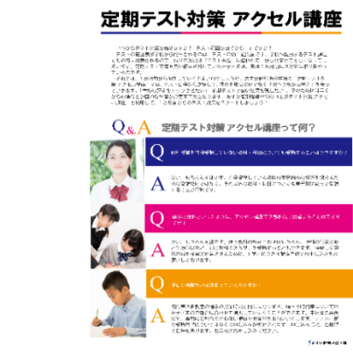
【作成時の注意】
①お知らせ部分の変更箇所
〇〇2Days
↓
あすか2Days
Doors 2Days
さくら2Days

社会の勉強方法が
わからない…
1学期定期テストに向けて、自立学習 理科・社会の申し込みを順次受付しております。
一人に１台ずつタブレットをご用意しますので、ご自分のペースで学習ができ、分からない所は繰り返し学習することができます。
分からない部分は、教室内の先生に質問することができるので、「自分の苦手な単元が、一人でなかなか勉強できない」生徒さんにおすすめです。
自立学習 理科・社会 申込受付中!!
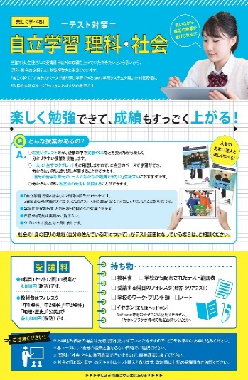

1学期中間テスト対策講座
白子・鼓ヶ浦中学校
5月21日(土)
【中1】14:00～16:00
【中2】16:00～18:00
【中3】18:00～20:00
千代崎・大木中学校
5月14日(土)
【中1】14:00～16:00
【中2】16:00～18:00
【中3】18:00～20:00
【持ち物】
フォレスタ、ノート
学校の提出物



あすか個別指導学院鈴鹿玉垣校 059-383-5001 suzukatamagaki@aska-kobetsu.com

個別指導のDoors〇〇〇校 〇〇〇-〇〇-〇〇 〇〇〇@doors-kobetsu.com

さくら個別指導学院西尾中央校 0563-53-0988 sakura.nishiochuo@aioros.ocn.ne.jp
さくら個別指導学院西尾寄住校 0563-65-5075 sakura-yorizumi04@fuga.ocn.ne.jp

